g.v.blivums (2)
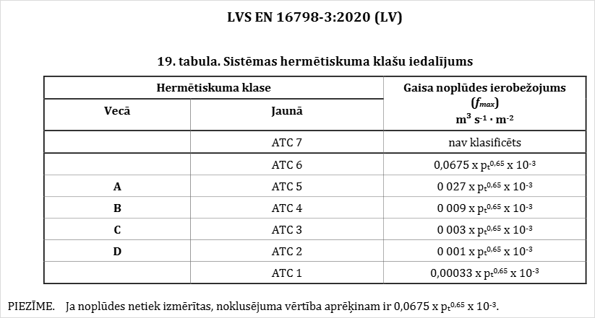
Gaisa vadu blīvuma klases aprēķins

Platums |  | 1.00 | m
Augstums |  | 0.50 | m |  |  |  |  | Blīvuma klase | ATC1 | ATC2 | ATC3 | ATC4 | ATC5 | ATC6 | ATC7
Garums |  | 100.00 | m |  |  |  |  | Gaisa zudumi m3/h uz gaisvadā virsmas 1m2 | 0.07 | 0.20 | 0.61 | 1.84 | 5.52 | 13.80 | ---
Darba spiediens |  | 500 | Pa |  |  |  |  | Kopējie zudumi pārbaudāma posma m3/h | 20.2 | 61.3 | 184.0 | 552.1 | 1,656.2 | 4,140.5 | ---
Laukums |  | 300.00 | m2

Gaisa vadu blīvuma klases
Gaisa vadu blīvuma klases
 | Blīvuma klase | Blīvuma klase | Blīvuma klase | Blīvuma klase
0 | 0.00 | 0.00 | 0.00 | 0.00
10 | 0.43 | 0.14 | 0.05 | 0.02
20 | 0.68 | 0.22 | 0.08 | 0.03
30 | 0.88 | 0.29 | 0.10 | 0.04
40 | 1.07 | 0.35 | 0.12 | 0.04
50 | 1.23 | 0.41 | 0.14 | 0.05
60 | 1.39 | 0.46 | 0.16 | 0.06
70 | 1.53 | 0.51 | 0.17 | 0.06
80 | 1.67 | 0.55 | 0.19 | 0.07
90 | 1.81 | 0.60 | 0.20 | 0.07
100 | 1.94 | 0.64 | 0.22 | 0.08
110 | 2.06 | 0.68 | 0.23 | 0.08
120 | 2.18 | 0.72 | 0.25 | 0.09
130 | 2.30 | 0.76 | 0.26 | 0.09
140 | 2.41 | 0.79 | 0.27 | 0.10
150 | 2.52 | 0.83 | 0.29 | 0.10
160 | 2.63 | 0.87 | 0.30 | 0.11
170 | 2.73 | 0.90 | 0.31 | 0.11
180 | 2.84 | 0.94 | 0.32 | 0.12
190 | 2.94 | 0.97 | 0.33 | 0.12
200 | 3.04 | 1.00 | 0.34 | 0.13
210 | 3.13 | 1.03 | 0.36 | 0.13
220 | 3.23 | 1.07 | 0.37 | 0.13
230 | 3.33 | 1.10 | 0.38 | 0.14
240 | 3.42 | 1.13 | 0.39 | 0.14
250 | 3.51 | 1.16 | 0.40 | 0.14
260 | 3.60 | 1.19 | 0.41 | 0.15
270 | 3.69 | 1.22 | 0.42 | 0.15
280 | 3.78 | 1.25 | 0.43 | 0.16
290 | 3.87 | 1.28 | 0.44 | 0.16
300 | 3.95 | 1.30 | 0.45 | 0.16
Gaisa zudumi m3/h uz gaisvadā virsmas 1m2
Darba spiediens sistēmā | Blīvuma klase
 | ATC1 | ATC2 | ATC3 | ATC4 | ATC5 | ATC6 | ATC7
0 | 0.00 | 0.00 | 0.00 | 0.00 | 0.00 | 0.00 | ---
20 | 0.01 | 0.03 | 0.08 | 0.23 | 0.68 | 1.70 | ---
40 | 0.01 | 0.04 | 0.12 | 0.36 | 1.07 | 2.67 | ---
60 | 0.02 | 0.05 | 0.15 | 0.46 | 1.39 | 3.48 | ---
80 | 0.02 | 0.06 | 0.19 | 0.56 | 1.68 | 4.19 | ---
100 | 0.02 | 0.07 | 0.22 | 0.65 | 1.94 | 4.85 | ---
120 | 0.03 | 0.08 | 0.24 | 0.73 | 2.18 | 5.46 | ---
140 | 0.03 | 0.09 | 0.27 | 0.80 | 2.41 | 6.03 | ---
160 | 0.03 | 0.10 | 0.29 | 0.88 | 2.63 | 6.58 | ---
180 | 0.03 | 0.11 | 0.32 | 0.95 | 2.84 | 7.10 | ---
200 | 0.04 | 0.11 | 0.34 | 1.01 | 3.04 | 7.61 | ---
220 | 0.04 | 0.12 | 0.36 | 1.08 | 3.24 | 8.09 | ---
240 | 0.04 | 0.13 | 0.38 | 1.14 | 3.43 | 8.57 | ---
260 | 0.04 | 0.13 | 0.40 | 1.20 | 3.61 | 9.02 | ---
280 | 0.05 | 0.14 | 0.42 | 1.26 | 3.79 | 9.47 | ---
300 | 0.05 | 0.15 | 0.44 | 1.32 | 3.96 | 9.90 | ---
320 | 0.05 | 0.15 | 0.46 | 1.38 | 4.13 | 10.33 | ---
340 | 0.05 | 0.16 | 0.48 | 1.43 | 4.30 | 10.74 | ---
360 | 0.05 | 0.17 | 0.50 | 1.49 | 4.46 | 11.15 | ---
380 | 0.06 | 0.17 | 0.51 | 1.54 | 4.62 | 11.55 | ---
400 | 0.06 | 0.18 | 0.53 | 1.59 | 4.78 | 11.94 | ---
420 | 0.06 | 0.18 | 0.55 | 1.64 | 4.93 | 12.32 | ---
440 | 0.06 | 0.19 | 0.56 | 1.69 | 5.08 | 12.70 | ---
460 | 0.06 | 0.19 | 0.58 | 1.74 | 5.23 | 13.07 | ---
480 | 0.07 | 0.20 | 0.60 | 1.79 | 5.38 | 13.44 | ---
500 | 0.07 | 0.20 | 0.61 | 1.84 | 5.52 | 13.80 | ---
520 | 0.07 | 0.21 | 0.63 | 1.89 | 5.66 | 14.16 | ---
540 | 0.07 | 0.21 | 0.64 | 1.93 | 5.80 | 14.51 | ---
560 | 0.07 | 0.22 | 0.66 | 1.98 | 5.94 | 14.86 | ---
580 | 0.07 | 0.23 | 0.68 | 2.03 | 6.08 | 15.20 | ---
600 | 0.08 | 0.23 | 0.69 | 2.07 | 6.22 | 15.54 | ---

g.v.blivums
Gaisa vadu blīvuma klases aprēķins

Platums |  | 0.25 | m
Augstums |  | 0.25 | m |  | Blīvuma klase | A | B | C | D
Garums |  | 1.00 | m |  | Gaisa zudumi m3/h uz gaisvadā virsmas 1m2 | 3.04 | 1.00 | 0.34 | 0.13
Darba spiediens |  | 200 | Pa |  | Kopējie zudumi pārbaudāma posma m3/h | 3.0 | 1.0 | 0.3 | 0.1
Laukums |  | 1.00 | m2
Gaisa vadu blīvuma klases
Gaisa zudumi m3/h uz gaisvadā virsmas 1m2
Darba spiediens sistēmā | Blīvuma klase
 | A | B | C | D
0 | 0.00 | 0.00 | 0.00 | 0.00
10 | 0.43 | 0.14 | 0.05 | 0.02
20 | 0.68 | 0.22 | 0.08 | 0.03
30 | 0.88 | 0.29 | 0.10 | 0.04
40 | 1.07 | 0.35 | 0.12 | 0.04
50 | 1.23 | 0.41 | 0.14 | 0.05
60 | 1.39 | 0.46 | 0.16 | 0.06
70 | 1.53 | 0.51 | 0.17 | 0.06
80 | 1.67 | 0.55 | 0.19 | 0.07
90 | 1.81 | 0.60 | 0.20 | 0.07
100 | 1.94 | 0.64 | 0.22 | 0.08
110 | 2.06 | 0.68 | 0.23 | 0.08
120 | 2.18 | 0.72 | 0.25 | 0.09
130 | 2.30 | 0.76 | 0.26 | 0.09
140 | 2.41 | 0.79 | 0.27 | 0.10
150 | 2.52 | 0.83 | 0.29 | 0.10
160 | 2.63 | 0.87 | 0.30 | 0.11
170 | 2.73 | 0.90 | 0.31 | 0.11
180 | 2.84 | 0.94 | 0.32 | 0.12
190 | 2.94 | 0.97 | 0.33 | 0.12
200 | 3.04 | 1.00 | 0.34 | 0.13
210 | 3.13 | 1.03 | 0.36 | 0.13
220 | 3.23 | 1.07 | 0.37 | 0.13
230 | 3.33 | 1.10 | 0.38 | 0.14
240 | 3.42 | 1.13 | 0.39 | 0.14
250 | 3.51 | 1.16 | 0.40 | 0.14
260 | 3.60 | 1.19 | 0.41 | 0.15
270 | 3.69 | 1.22 | 0.42 | 0.15
280 | 3.78 | 1.25 | 0.43 | 0.16
290 | 3.87 | 1.28 | 0.44 | 0.16
300 | 3.95 | 1.30 | 0.45 | 0.16

